Дефект Аттасаув
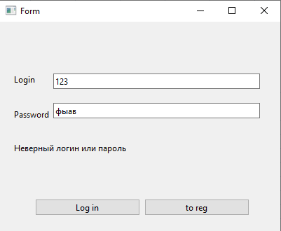
Название | Неверный логин или пароль
№ дефекта |  | № тест-кейса | A03, A04, A05, A06, A07
Проект | ABESS-Project | Компонент | Авторизации
Статус | Closed | Номер версии | от 06.06.2023
Важность: | Minor | Приоритет: | Low
Назначен на |  | Автор | Аттасаув
Описание | Шаги воспроизведения 1 Запустить приложение 2 Поле логин и пароль ввести неправильно Ожидаемый результат: Появление предупреждения, что логин или пароль введён неверно. Наблюдаемый результат: сообщение о том, что логин или пароль введён неверно.
Вложения | скрин окна авторизации с выводом ошибки

